１.基本情報
※ [主任技術者、専門技術者の記入要領]
１ 主任技術者の配置状況について[専任・非専任]のいづれかを選択すること。
２ 専門技術者には、土木・建築一式工事を施工の場合等でその工事に含まれる
専門工事を施工するため必要な主任技術者を記載する。
（一式工事の主任技術者が専門工事の主任技術者としての資格を有する場合
は専門技術者を兼ねることができる。）
複数の専門工事を施工するために複数の専門技術者を要する場合は適宜欄を
設けて全員を記載する。
３ 主任技術者の資格内容(該当するものを選んで記入する)
(1)経験年数による場合
1)大学卒[指定学科] 3年以上の実務経験（短大・高専卒業者を含む。
2)高校卒[指定学科] 5年以上の実務経験
3)その他 10年以上の実務経験
(2)資格等による場合
1)建設業法「技術検定」
2)建築士法「建築士試験」
3)技術士法「技術士試験」
4)電気工事士法「電気工事士試験」
5)電気事業法「電気主任技術者国家試験等」
6)消防法「消防設備士試験」
7)職業能力開発促進法「技能検定」
手順１、始めにこのシート の欄へデータを入力してください。
工事基本情報 |  |  |  | 【例】
元請名称 |  | 株式会社丸山工務所 |  | 株式会社丸山工務所
事業者ID |  | （未登録） |  | （未登録）
工事（作業所）名 |  | （仮称） |  | （仮称）○○計画新築工事
現場ID |  | （未登録） |  | （未登録）
工事場所 |  |  |  | 神奈川県××市×××
現場代理人（所長）名 |  |  |  | ◇◇ ◇◇

貴社基本情報
担当工事内容 |  |  |  | ○○○工事
作業予定期間 |  |  | ～ | 2023-05-10 | ～ | 2023-05-31
貴社名 |  |  |  | 株式会社○○○○
貴社ID |  |  |  | （建設キャリアアップシステムID）又は（未登録）
支店・営業所名 |  |  |  | ◇◇◇営業所
代表者名 |  |  |  | △△ △△
安全衛生責任者 |  |  |  | □□ □ □
主任技術者 配置状況/氏名 |  |  |  | 非専任 | ●● ●●
 | 資格内容 |  |  | 10年以上の実務経験
専門技術者 氏名 |  |  |  | ▽▽ ▽▽
 | 資格内容 |  |  | 1級○○施工管理技士
 | 担当工事内容 |  |  | ▽▽▽工事
郵便番号 |  |  |  | ***-****
会社所在地 |  |  |  | 神奈川県○○市○○○○
電話番号 |  |  |  | ****-**-****
ファックス番号 |  |  |  | ****-**-****

 |  | ※上記の入力データは『労務安全衛生書類綴』各シートの
 |  |  | で塗られた箇所に入ります。

手順２、次に各シートの毎の
 |  | で塗られた該当項目に入力し書類を完成させて下さい。

※印刷は、表紙を除き「白黒印刷の設定」になっています。そのまま印刷ください。

1 安全誓約書
様式 1
労働安全衛生法による選任義務は 常時就労５０人以上の現場ですが、
当社の安全管理上 同様の呼称にて各協力業者より選任し、安全に対して責任を持っていただきます
安 全 誓 約 書

 |  |  |  |  | 年 月 日

 | 株式会社丸山工務所
 | （仮称） |  |  | 作業所殿

 |  |  | 社名

 |  |  | 代表者名 |  |  | ㊞

 |  |  | 安全衛生責任者 |  |  | ㊞

貴社御発注の下記工事を施工するにあたり、労働安全衛生法・労働基準法・その他
関係法令を遵守し、また、貴社の定める作業所遵守事項（別添）並びに作業所の指示
命令に従うことを誓約いたします。

記

 | 工事名 | （仮称）
 | 工事場所
 | 工事期間 |  | ～

2 雇入通知書
様式 2

 |  | 年 月 日

株式会社丸山工務所
（仮称） | 作業所 殿

 | 社名

 | 代表者名 |  | ㊞

雇入通知書・労働契約書等備付誓約書

貴社御発注の工事を施行するにあたり、貴作業所に従事する作業員については書類
を完備し、弊社に備付いたしておりますことを誓約いたします。

※貴社及び作業所で必要と認められる者については申し出により提出いたします。

3 労基提出報告
様式 3

労働基準監督署提出書類報告書

 |  |  | 年 月 日

株式会社丸山工務所

（仮称） |  | 作業所 殿

 | 社名

 | 代表者名 |  |  |  | ㊞

当社所轄の労働基準監督署に下記のとおり必要書類を届出し、備付けていますので

報告いたします。

 | 記

届出書類名 | 届出年月日 |  |  | 備付け場所

1.適用事業報告書

2.時間外・休日労働に関する協定届

3.就業規則

4.寄宿舎設備および規則届

5

6

7

8

４ 業者編成表
様式 4
 |  |  |  |  |  |  |  |  |  |  |  |  |  |  |  |  | 年 月 日

 |  |  |  |  |  |  |  |  | 下請負業者編成表 |  |  |  |  |  |  |  |  |  |  | 元 請

 |  |  |  |  |  |  |  | （一次下請負業者＝作成下請負業者） |  |  |  |  |  |  |  |  |  |  |  | 承認欄

 |  |  |  |  |  |  | 会 社 名

 |  |  |  |  |  |  | 安全衛生責任者

 |  |  |  |  |  |  | 主任技術者

 |  |  |  |  |  |  | 専門技術者

 |  |  |  |  |  |  |  | 担当工事内容

 |  |  |  |  |  | 工期 |  |  |  |  |  |  |  | ～

 |  |  | (二次下請業者） |  |  |  |  |  |  |  |  |  | (二次下請業者） |  |  |  |  |  | (二次下請業者）

 | 会 社 名 |  |  |  |  |  |  |  |  |  | 会 社 名 |  |  |  |  |  | 会 社 名

 | 安全衛生責任者 |  |  |  |  |  |  |  |  |  | 安全衛生責任者 |  |  |  |  |  | 安全衛生責任者

 | 主任技術者 |  |  |  |  |  |  |  |  |  | 主任技術者 |  |  |  |  |  | 主任技術者

 | 専門技術者 |  |  |  |  |  |  |  |  |  | 専門技術者 |  |  |  |  |  | 専門技術者
工事 |  |  |  |  |  |  |  |  |  | 工事 |  |  |  |  |  | 工事

 |  | 担当工事内容 |  |  |  |  |  |  |  |  |  | 担当工事内容 |  |  |  |  |  | 担当工事内容

工期 |  | 月 日 |  | ～ | 月 日 |  |  |  |  | 工期 |  | 月 日 |  | ～ | 月 日 | 工期 |  | 月 日 |  |  | ～ | 月 日

 |  |  | (三次下請業者） |  |  |  |  |  |  |  |  |  | (三次下請業者） |  |  |  |  |  | (三次下請業者）

 | 会 社 名 |  |  |  |  |  |  |  |  |  | 会 社 名 |  |  |  |  |  | 会 社 名

 | 安全衛生責任者 |  |  |  |  |  |  |  |  |  | 安全衛生責任者 |  |  |  |  |  | 安全衛生責任者

 | 主任技術者 |  |  |  |  |  |  |  |  |  | 主任技術者 |  |  |  |  |  | 主任技術者

 | 専門技術者 |  |  |  |  |  |  |  |  |  | 専門技術者 |  |  |  |  |  | 専門技術者
工事 |  |  |  |  |  |  |  |  |  | 工事 |  |  |  |  |  | 工事

 |  | 担当工事内容 |  |  |  |  |  |  |  |  |  | 担当工事内容 |  |  |  |  |  | 担当工事内容

工期 |  | 月 日 |  | ～ | 月 日 |  |  |  |  | 工期 |  | 月 日 |  | ～ | 月 日 | 工期 |  | 月 日 |  |  | ～ | 月 日

 |  |  | (四次下請業者） |  |  |  |  |  |  |  |  |  | (四次下請業者） |  |  |  |  |  | (四次下請業者）

 | 会 社 名 |  |  |  |  |  |  |  |  |  | 会 社 名 |  |  |  |  |  | 会 社 名

 | 安全衛生責任者 |  |  |  |  |  |  |  |  |  | 安全衛生責任者 |  |  |  |  |  | 安全衛生責任者

 | 主任技術者 |  |  |  |  |  |  |  |  |  | 主任技術者 |  |  |  |  |  | 主任技術者

 | 専門技術者 |  |  |  |  |  |  |  |  |  | 専門技術者 |  |  |  |  |  | 専門技術者
工事 |  |  |  |  |  |  |  |  |  | 工事 |  |  |  |  |  | 工事

 |  | 担当工事内容 |  |  |  |  |  |  |  |  |  | 担当工事内容 |  |  |  |  |  | 担当工事内容

工期 |  | 月 日 |  | ～ | 月 日 |  |  |  |  | 工期 |  | 月 日 |  | ～ | 月 日 | 工期 |  | 月 日 |  |  | ～ | 月 日

 | （記入要領）
1 |  | １次下請負業者は、２次下請負業者以下の業者から提出された「届出書」（様式 5）に基づいて本表を作成
 |  | の上、元請に届出ること。
2 |  | この下請負業者編成表でまとめきれない場合には、本様式をコピーするなどして適宜使用すること。

5 再下通知
様式 5
 |  |  |  |  |  |  |  |  |  |  |  |  |  |  |  |  |  | 年 月 日

 |  |  |  |  |  |  |  | 再下請負通知書（変更届） |  |  |  |  |  |  |  |  |  |  |  |  |  |  |  |  | 《再下請負関係》 |  |  |  |  | 再下請負業者及び再下請負契約関係について次の通り報告いたします。

 |  |  |  |  |  |  |  |  |  |  |  |  |  |  |  |  |  |  |  |  |  |  |  |  | 会社名 |  |  |  |  |  |  |  |  |  |  | 代表者名
 | 直近上位の |  |  |  |  |  |  |  |  |  |  |  |  |  |  |  |  |  |  |  |  |  |  |  | 事業者ID
 | 注文者名 |  |  |  |  |  |  |  |  |  |  |  |  |  |  |  |  |  |  |  |  |  |  |  | 住 所 電話番号 |  |  | 〒
 | 現場代理人名 |  |  |  |  |  |  |  |  |  |  | 殿 |  | 【報告下請負業者】 |  |  |  |  |  |  |  |  |  |  |  |  |  |  |  |  |  |  |  |  |  |  |  | (TEL |  |  |  |  |  |  |  | ）
 | （所長名） |  |  |  |  |  |  |  |  |  |  |  |  |  |  |  | 〒 |  |  |  |  |  |  |  | 工事名称 及び工事内容 |  |  | （仮称）
 |  |  |  |  |  |  |  |  |  |  |  |  |  | 住 所
 |  |  |  |  |  |  |  |  |  |  |  |  |  |  |  |  |  |  |  |  |  |  |  |  | 工 期 |  |  | 自 |  |  |  |  |  |  |  |  | 契約日 |  |  | 年 月 日
 |  | 元請名称 |  | 株式会社丸山工務所 |  |  |  |  |  |  |  |  |  |  |  |  |  | TEL |  |  |  |  |  |  |  |  |  | 至
 |  |  |  |  |  |  |  |  |  |  |  |  |  |  |  |  |  | FAX
 |  | 事業者ID |  | （未登録） |  |  |  |  |  |  |  |  | 会 社 名 |  |  |  |  |  |  |  |  |  |  |  | 建設業の 許 可 |  |  | 施工に必要な許可業種 |  |  |  |  | 許可番号 |  |  |  |  |  |  |  |  |  | 許可（更新）年月日
 |  |  |  |  |  |  |  |  |  |  |  |  |  |  |  |  |  |  |  |  |  |  |  |  |  |  |  |  |  |  | 工事業 |  | 大臣 知事 |  | 特定 一般 |  |  | 第 |  |  |  | 号 | 年 月 日
 |  |  |  |  |  |  |  |  |  |  |  |  | 事業者ID
 |  |  |  |  |  |  |  |  |  |  |  |  | 代表者名 |  |  |  |  |  |  |  |  |  |  |  |  |  |  |  |  |  | 工事業 |  | 大臣 知事 |  | 特定 一般 |  |  | 第 |  |  |  | 号 | 年 月 日
 | ≪自社に関する事項≫

 | 工事名称 及び工事内容 |  |  |  | （仮称） |  |  |  |  |  |  |  |  |  |  |  |  |  |  |  |  |  |  |  | 現場代理人名 |  |  |  |  |  |  |  |  |  |  | 安全衛生責任者名
 |  |  |  |  | に係る
 | 工期 |  |  |  | 自 |  |  |  |  |  |  |  |  |  |  | 注文者と の契約日 |  |  | 年 月 日 |  |  |  |  |  |  | 権限及び意見 申出方法 |  |  |  |  |  |  |  |  |  | 安全衛生推進者名
 |  |  |  |  | 至
 | 建設業の 許 可 |  |  |  | 施工に必要な許可業種 |  |  |  |  |  | 許可番号 |  |  |  |  |  |  |  |  |  |  | 許可（更新）年月日 |  |  | ※主任技術者 |  |  |  | 専任 非専任 |  |  |  |  |  |  | 雇用管理責任者名
 |  |  |  |  |  |  |  |  | 工事業 |  | 大臣 知事 |  | 特定 一般 |  |  |  | 第 |  |  |  | 号 | 年 月 日
 |  |  |  |  |  |  |  |  |  |  |  |  |  |  |  |  |  |  |  |  |  |  |  |  |  | 資格内容 |  |  |  |  |  |  |  |  |  | ※専門技術者名
 |  |  |  |  |  |  |  |  | 工事業 |  | 大臣 知事 |  | 特定 一般 |  |  |  | 第 |  |  |  | 号 | 年 月 日
 |  |  |  |  |  |  |  |  |  |  |  |  |  |  |  |  |  |  |  |  |  |  |  |  |  |  |  |  |  |  |  |  |  |  |  |  | 資 格 内 容

 | 監督員名 |  |  |  |  |  |  |  |  |  |  |  |  |  | 安全衛生責任者名 |  |  |  |  |  |  |  |  |  |  |  |  |  |  |  |  |  |  |  |  |  | 担当工事内容

 |  | 権限及び意見 申出方法 |  |  |  |  |  |  |  |  |  |  |  |  | 安全衛生推進者名
 |  |  |  |  |  |  |  |  |  |  |  |  |  |  |  |  |  |  |  |  |  |  |  |  | 一号特定技能外国人の従事の状況 （有無） |  |  |  | 有 無 |  |  | 外国人建設就労者の従事の状況 (有無) |  |  |  |  | 有 無 |  |  |  | 外国人技能実習生の従事の状況 (有無) |  |  |  | 有 無
 | 現場代理人名 |  |  |  |  |  |  |  |  |  |  |  |  |  | 雇用管理責任者名

 |  | 権限及び意見 申出方法 |  |  |  |  |  |  |  |  |  |  |  |  | ※専門技術者名
 |  |  |  |  |  |  |  |  |  |  |  |  |  |  |  |  |  |  |  |  |  |  |  |  | 健康保険 等の加入 状況 |  | 保険加入 の有無 |  |  | 健康保険 |  |  |  |  | 厚生年金保険 |  |  |  |  |  |  |  | 雇用保険
 | ※主任技術者名 |  |  |  |  |  |  |  |  |  |  |  |  |  |  | 資 格 内 容 |  |  |  |  |  |  |  |  |  |  |  |  |  | 加入 未加入 適用除外 |  |  |  |  | 加入 未加入 適用除外 |  |  |  |  |  |  |  | 加入 未加入 適用除外
 |  |  |  |  |  |  |  |  |  |  |  |  |  |  |  |  |  |  |  |  |  |  |  |  |  |  | 事業所 整理記号等 |  |  | 営業所の名称 |  |  |  | 健康保険 |  |  |  |  | 厚生年金保険 |  |  |  |  | 雇用保険
 |  | 資格内容 |  |  |  |  |  |  |  |  |  |  |  |  |  | 担当工事内容

※再下請通知書の添付書類（建設業法施行規則第１４条の４第３項）
・再下請通知人が再下請人と締結した当初契約及び変更契約の契約書面の写し
（公共工事以外の建設工事について締結されるものに係るものは、請負代金の額に係る部分を除く）
 | 一号特定技能外国人の従事の状況 （有無） |  |  |  |  | 有 無 |  |  |  | 外国人建設就労者の従事の状況 (有無) |  |  |  |  |  | 有 無 |  |  |  | 外国人技能実習生の従事の状況 (有無) |  |  |  | 有 無

 | 健康保険 等の加入 状況 |  | 保険加入 の有無 |  |  |  | 健康保険 |  |  |  |  |  | 厚生年金保険 |  |  |  |  |  |  |  |  | 雇用保険
 |  |  |  |  |  |  | 加入 未加入 適用除外 |  |  |  |  |  | 加入 未加入 適用除外 |  |  |  |  |  |  |  |  | 加入 未加入 適用除外
 |  |  | 事業所 整理記号等 |  |  |  | 営業所の名称 |  |  |  |  | 健康保険 |  |  |  |  |  | 厚生年金保険 |  |  |  |  | 雇用保険

※以下の印刷は不要です

(記入要領)
１．報告下請負業者は直近上位の注文者に提出すること。
２．再下請負契約がある場合は、《再下請負契約関係》欄（当用紙の右部分）を記入するとともに、次の契約書類（公共工事以外は請負代金額の記載
は不要）写しを全ての階層について提出する。なお、再下請が複数ある場合は、《再下請負契約関係》欄をコピーして使用する。
①請負契約書、〈注文書・請書等〉 ②請負契約約款
３．一次下請負業者は、二次下請負業者以下の業者から提出された書類とともに様式４に準じ下請負業者編成表を作成の上、元請に届け出ること。
４．この届出事項に変更があった場合は直ちに再提出すること。
５．各在留資格の外国人材が、当該建設工事に従事する場合は「有」、従事する予定がない場合は「無」を〇で囲む
６．・健康保険等の加入状況の保険加入の有無欄には、各保険の適用を受ける営業所について、届出を行っている場合は「加入」を、行っていない
場合（適用を受ける営業所が複数あり、そのうち一部について行っていない場合を含む）は「未加入」を、従業員規模等により各保険の適用が
除外される場合は「適用除外」を○で囲む。
・事業所整理記号等の営業所の名称欄には、請負契約に係る営業所の名称を記載する。
・健康保険欄には、事業所整理記号及び事業所番号（健康保険組合にあっては組合名）を、一括適用の承認に係る営業所の場合は、本店の整理
記号及び事業所番号を記載する。
・厚生年金保険欄には、事業所整理記号及び事業所番号を、一括適用の承認に係る営業所の場合は、本店の整理記号及び事業所番号を記載する。
・雇用保険欄には、労働保険番号を、継続事業の一括認可に係る営業所の場合は、本店の労働保険番号を記載する。
なお、この様式左側について、直帰上位の注文者との請負契約に係る営業所以外の営業所で再下請負業者との請負契約を行う場合には欄をそれぞれ追加する。
※ [主任技術者、専門技術者、登録基幹技能者の記入要領]
１．主任技術者の配置状況について[専任・非専任]のいづれかに○印を付すること。
２．専門技術者には、土木・建築一式工事を施工の場合等でその工事に含まれる専門
工事を施工するため必要な主任技術者を記載する。（一式工事の主任技術者が専
門工事の主任技術者としての資格を有する場合は専門技術者を兼ねることができ
る。)
複数の専門工事を施工するために複数の専門技術者を要する場合は適宜欄を設けて
全員を記載する。
３.主任技術者の資格内容(該当するものを選んで記入する)
(1)経験年数による場合
1)大学卒[指定学科] 3年以上の実務経験（短大・高専卒業者を含む。)
2)高校卒[指定学科] 5年以上の実務経験
3)その他 10年以上の実務経験
(2)資格等による場合
1)建設業法「技術検定」 5)電気事業法「電気主任技術者国家試験等」
2)建築士法「建築士試験」 6)消防法「消防設備士試験」
3)技術士法「技術士試験」 7)職業能力開発促進法「技能検定」
4)電気工事士法「電気工事士試験」

6 作業員名簿
様式6 |  |  |  |  |  | 作 業 員 名 簿
 |  |  |  |  |  |  |  | （ | 年 月 日 | 作成） |  |  | 元請 確認欄
事業所の名称 |  | （仮称）
現 場 ID |  | （未登録） |  |  |  |  |  |  |  |  |  |  |  | 提出日 | 年 月 日
所 長 名 |  | 殿
本書面に記載した内容は、作業員名簿として安全衛生管理や労働災害発生時の緊急連絡・ 対応のために元請負業者に提示することについて、記載者本人は同意しています。 |  |  |  |  |  |  |  | 一次会社名 |  |  |  | （ | 次）会社名
 |  |  |  |  |  |  |  | 事業者ID |  |  |  |  | 事業者ID

番号 | ふりがな |  | 職種 | ※ | 生年月日 |  | 健康保険 (注)5 |  | 建設業退職金 共済制度 (注)8 | 教 育・資 格・免 許 |  |  |  |  | 入場年月日

 | 氏名 |  |  |  |  |  | 年金保険 (注)6
 |  |  |  |  | 年齢 |  |  |  | 中小企業退職金 共済制度 (注)8 | 雇入・職長 特別教育 | 技能講習 |  |  | 免 許 | 受入教育 実施年月日
 | 技能者ID |  |  |  |  |  | 雇用保険 (注)7

1 |  |  |  |  | 年 月 日 |  |  |  | 有・無 |  |  |  |  |  | 年 月 日

 |  |  |  |  |  | 歳 |  |  | 有・無 |  |  |  |  |  | 年 月 日

2 |  |  |  |  | 年 月 日 |  |  |  |  |  |  |  |  |  | 年 月 日

 |  |  |  |  |  | 歳 |  |  |  |  |  |  |  |  | 年 月 日

3 |  |  |  |  | 年 月 日 |  |  |  |  |  |  |  |  |  | 年 月 日

 |  |  |  |  |  | 歳 |  |  |  |  |  |  |  |  | 年 月 日

4 |  |  |  |  | 年 月 日 |  |  |  |  |  |  |  |  |  | 年 月 日

 |  |  |  |  |  | 歳 |  |  |  |  |  |  |  |  | 年 月 日

5 |  |  |  |  | 年 月 日 |  |  |  |  |  |  |  |  |  | 年 月 日

 |  |  |  |  |  | 歳 |  |  |  |  |  |  |  |  | 年 月 日

6 |  |  |  |  | 年 月 日 |  |  |  |  |  |  |  |  |  | 年 月 日

 |  |  |  |  |  | 歳 |  |  |  |  |  |  |  |  | 年 月 日

7 |  |  |  |  | 年 月 日 |  |  |  |  |  |  |  |  |  | 年 月 日

 |  |  |  |  |  | 歳 |  |  |  |  |  |  |  |  | 年 月 日

8 |  |  |  |  | 年 月 日 |  |  |  |  |  |  |  |  |  | 年 月 日

 |  |  |  |  |  | 歳 |  |  |  |  |  |  |  |  | 年 月 日

例
99 | まるやま たろう |  | 大工 | 職・安 | 1980-10-10 |  | 協会けんぽ |  | 無 | 雇入・職長 | 玉掛 |  |  | なし | 年 月 日

 | 丸山 太郎 |  |  |  |  |  | 国民年金
 |  |  |  |  | 42 | 歳 |  |  | 有 |  |  |  |  |  | 年 月 日
 | （未登録） |  |  |  |  |  | 雇用保険 | 0001

現
作
女
未
主
職
安
（注)１.※印欄には次の記号を入れる。 |  |  |  |  |  |  |  |  |  | （注）６．年金保険欄には、左欄に年金保険の名称（厚生年金、国民年金）を記載。各年金の受給者である場合は、 左欄に「受給者」と記載。
 | …現場代理人 |  | …作業主任者（（注）2.) |  |  | …女性作業員 |  | …18歳未満の作業員
 | …主任技術者 |  | …職 長 |  |  | …安全衛生責任者 |  |  |  | （注）７．雇用保険欄には右欄に被保険者番号の下４けたを記載。（日雇労働被保険者の場合には左欄に「日雇保険」 と記載）事業主である等により雇用保険の適用 除外である場合には左欄に「適用除外」と記載。
能
再
 | …能力向上教育 |  | …危険有害業務・再発防止教育
習
就
１特
 | …外国人技能実習生 |  | …外国人建設就労者 |  |  | …１号特定技能外国人 |  |  |  | （注）８．建設業退職金共済制度及び中小企業退職金共済制度への加入の有無については、それぞれの欄に「有」又は 「無」と記載。
（注）２.作業主任者は作業を直接指揮する義務を負うので、同時に施工されている他の現場や、同一現場においても 他の作業個所との作業主任者を兼務することは、法的に認められていないので、複数の選任としなければならない。
 |  |  |  |  |  |  |  |  |  | （注）９．安全衛生に関する教育の内容（例：雇入時教育、職長教育、建設用リフトの運転の業務に係る特別教育）に ついては「雇入・職長特別教育」欄に記載。
（注）３．各社別に作成するのが原則だが、リース機械等の運転者は一緒でもよい。
（注）４．資格・免許等の写しを添付することが望ましい。 |  |  |  |  |  |  |  |  |  | （注）１０．建設工事に係る知識及び技術又は技能に関する資格（例：登録○○基幹技能者、○級○○施工管理技士） を有する場合は、「免許」欄に記載。
（注）５．健康保険欄には、左欄に健康保険の名称（健康保険組合、協会けんぽ、建設国保、国民健康保険）を記載。 上記の保険に加入しておらず、後期高齢者である等により、国民健康保険の適用除外である場合には、左欄に 「適用除外」と記載。
 |  |  |  |  |  |  |  |  |  | （注）１１．記載事項の一部について、別紙を用いて記載しても差し支えない。

7 新規入場
様式 7
※新規入場時には必ず「新規入場者安全教育」を受けてください。（下図参照）
「A、当現場の重点項目」及び「B、月の安全目標」は作業所により異なります。
必ず作業所所長（現場代理人）にご確認下さい
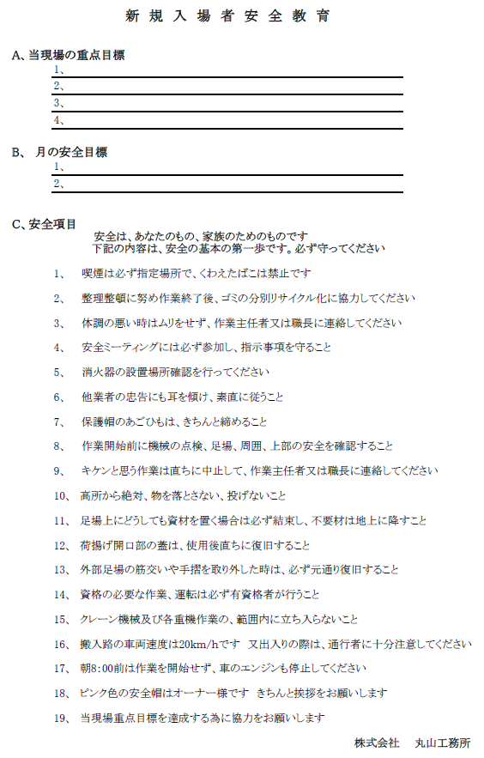
見 本
 |  |  |  |  |  |  |  |  |  |  |  |  |  |  |  |  |  |  |  |  | 新規入場日 |  |  |  |  | 年 月 日
 |  |  | 新規入場者調査票 |  |  |  |  |  |  |  |  |  |  |  |  |  |  |  |  |  |  | 元 請 確認欄
 |  |  | （仮称） |  |  |  |  |  |  |  |  |  |  |  |  |  | 作業所
様式-6 作業員 名簿№ |  | 下記調査票の個人情報については、安全衛生管理及び緊急時の連絡・対応のために使用いたします。また、当社において厳重に管理し、法令に定める場合を除き、第三者には提供いたしません。不要となった時は、責任をもって処分いたします。
99 | ふりがな |  |  | まるやま たろう |  |  |  |  |  | 生年月日 |  |  |  |  |  | 1980-10-10 |  |  |  |  |  |  |  |  |  | （ | 42 |  | ）歳 | 血液型
↑上記へ
作業員名簿の№を入力すると
右表の黄色部分に作業員名簿へ入力された
データが表示されます
 | 氏名 |  |  | 丸山 太郎
 | 現住所 |  |  |  |  |  |  |  |  |  |  |  |  |  |  |  |  |  |  |  | TEL
 |  |  |  |  |  |  |  |  |  |  |  |  |  |  |  |  |  |  |  |  | 携帯
 | 緊 急 連 絡 先
 | 氏 名 |  |  |  |  |  |  |  | 続柄 |  |  | 電話番号 |  |  |  |  |  |  |  | 現 住 所

 | <あなたが働いている会社との関係>
 | 事業者名 |  |  |  | （一次） |  |  |  |  |  |  |  |  |  |  |  |  |  | 雇用年月日： |  |  |  |  |  |  |  |  |  |  | 経験年数 |  |  |  | 年
 | 所属会社 |  |  |  | （ | 一 |  | 次）
 | 雇用契約書 |  |  |  |  |  | 取り交わし済み |  |  |  |  |  | 未 だ |  |  |  |  |  | 職種： |  |  |  |  | 大工
 | （アンケートにお答えください）
 | ・あなたは一人親方・中小事業主ですか |  |  |  |  |  |  |  |  |  |  |  |  |  |  |  |  |  |  |  |  |  |  |  | はい |  |  |  |  |  | いいえ
 | １．に○を付けた方は、労災保険に特別加入していますか。 |  |  |  |  |  |  |  |  |  |  |  |  |  |  |  |  |  |  |  |  |  |  |  | している |  |  |  |  |  | 未加入
 | ・あなたは健康診断を受けましたか。 |  |  |  |  |  |  |  |  |  |  |  |  |  |  |  |  | 受けた（ |  |  |  |  |  |  |  |  |  |  | ） |  | 受けていない
 | ・あなたの最近の健康状態はどうですか。 |  |  |  |  |  |  |  |  |  |  |  |  |  |  |  |  | よい |  |  |  |  |  |  | まあまあである |  |  |  |  |  | あまりよくない
 | ・この現場に来る前に事業主から送り出し教育を受けてきましたか。 |  |  |  |  |  |  |  |  |  |  |  |  |  |  |  |  |  |  |  |  |  |  |  | はい |  |  |  |  |  | いいえ
 | ・あなたは建設業退職金共済手帳を持っていますか。 |  |  |  |  |  |  |  |  |  |  |  |  |  |  |  |  |  |  |  |  |  |  |  | はい |  |  |  |  |  | いいえ
 | ＜資格について＞
 | 技能講習 （作業主任者・作業者） |  |  |  |  |  | ガス溶接 |  |  |  | 玉掛け |  |  |  |  |  |  | コンクリート破砕器 |  |  |  |  |  |  |  |  |  | 地山の掘削 |  |  |  |  | 石綿
 |  |  |  |  |  |  | 有機溶剤 |  |  |  | 型枠支保工の組立て等 |  |  |  |  |  |  |  |  |  |  | 足場の組立て等 |  |  |  |  |  |  |  |  | ボイラー取扱
 |  |  |  |  |  |  | コンクリート造の工作物の解体等 |  |  |  |  |  |  |  |  |  |  | 酸素欠乏危険 |  |  |  |  |  |  |  |  |  | その他（ ）
 | 技能講習 （運転士） |  |  |  |  |  | 1t以上5t未満の移動式クレーン |  |  |  |  |  |  |  |  |  |  |  |  | 3t以上の車両系建設機械
 |  |  |  |  |  |  | 3t以上の自走する基礎工事用機械 |  |  |  |  |  |  |  |  |  |  |  |  | 3t以上の解体用機械
 |  |  |  |  |  |  | 1t以上の不整地運搬車 |  |  |  |  |  |  |  |  |  |  |  |  | 10m以上の高所作業車
 |  |  |  |  |  |  | 1t以上のフォークリフト |  |  |  |  |  |  |  |  |  |  |  |  | 1t以上のショベルローダー
 |  |  |  |  |  |  | その他（ |  |  |  |  |  |  |  |  |  |  |  |  |  |  |  | ）
 | 特別教育 （運転者・ 作業者） |  |  |  |  |  | 酸素欠乏危険作業 |  |  |  |  |  |  |  | 3t未満の車両系建設機械 |  |  |  |  |  |  |  |  |  |  |  | 3t未満の自走しない基礎工事用機械
 |  |  |  |  |  |  | ローラー |  |  |  |  |  |  |  | ｺﾝｸﾘｰﾄ打設用車両系建設機械 |  |  |  |  |  |  |  |  |  |  |  | 3t未満の解体用機械
 |  |  |  |  |  |  | 不整地運搬車（1t未満） |  |  |  |  |  |  |  | 10m未満の高所作業車 |  |  |  |  |  |  |  |  |  |  |  | ボーリングマシン
 |  |  |  |  |  |  | ﾌｫｰｸﾘﾌﾄ（1t未満） |  |  |  |  |  |  |  | ｼｮﾍﾞﾙﾛｰﾀﾞｰ（1t未満） |  |  |  |  |  |  |  |  |  |  |  | 巻き上げ機
 |  |  |  |  |  |  | 建設用リフト |  |  |  |  |  |  |  | 1t未満の玉掛け |  |  |  |  |  |  |  |  |  |  |  | ゴンドラ
 |  |  |  |  |  |  | アーク溶接等 |  |  |  |  |  |  |  | 研削といしの取替え等 |  |  |  |  |  |  |  |  |  |  |  | 電気取扱
 |  |  |  |  |  |  | その他（ |  |  |  |  |  |  |  |  |  |  |  |  |  |  |  |  |  | ）
 | ＜あなたの知ってる業者を紹介してください＞（業種は問いません）
 | 職種 |  |  |  |  |  | 会社名 |  |  |  |  |  |  | 住所 |  |  |  |  |  |  |  |  |  |  | TEL |  |  |  |  |  |  | 担当者

☆誓約書
・私は、上記の現場で新規入場者教育を受けました。
・作業所の遵守事項や安全基準を遵守し、自分の身を守り、また周囲の人の安全にも気を配り作業します。
・どんな小さなケガでも必ず、当日に報告します。危険箇所や有害箇所を発見したときは、直ちに安全衛生責任者若しくは、元請職員等に連絡します。
・個人情報の取扱いについて、了承しました。

 |  |  |  |  |  |  |  |  |  |  |  |  |  |  | 回答者直筆サイン

10 工事車両
様式 10
 |  |  |  |  |  |  |  |  |  |  |  |  |  |  |  |  |  | 元請
 |  |  |  |  |  |  |  |  |  |  |  |  |  |  |  |  |  | 確認欄
 |  |  |  |  |  |  |  |  |  |  |  |  |  |  |  |  |  | 年 月 日

 |  |  |  |  |  | 工事 |  |  |  |  |  | 用車両届
 |  |  |  |  |  | 通勤

事業所 の名称 |  |  | （仮称） |  |  |  |  |  |  | 作業所
 |  |  |  |  |  |  |  |  |  |  |  |  |  | 一次会社名
所長名 |  |  |  |  |  |  |  |  |  |  | 殿 |  |  | 使用会社名
 |  |  |  |  |  |  |  |  |  |  |  |  |  | （ | 次 | ）
 |  |  |  |  |  |  |  |  |  |  |  |  |  | 現場代理人
 |  |  |  |  |  |  |  |  |  |  |  |  |  | （現場責任者） |  |  |  |  |  |  |  |  |  |  | ㊞

 |  |  |  |  | 下記の通り車両を運行しますので、お届けいたします。

使用期間 |  |  |  |  |  | 年 |  |  |  | 月 |  |  | 日 |  | ～ |  |  |  | 年 |  |  | 月 |  | 日
所有者氏名 |  |  |  |  |  |  |  |  |  |  |  |  | 安全運転管理者氏名
車両 | 型式 |  |  |  |  |  |  |  |  |  |  |  | 車両番号
 | 車検期間 |  |  |  |  |  |  | 年 |  |  | 月 |  | 日 |  | ～ |  |  |  |  | 年 |  |  | 月 | 日
運転者 | 氏名 |  |  |  |  |  |  |  |  |  |  |  | 生年月日 |  |  |  |  |  |  | 年 |  |  | 月 | 日
 | 住所
 | 免許の種類 |  |  |  |  |  |  |  |  |  |  |  | 免許番号
自賠責 | 保険会社名 |  |  |  |  |  |  |  |  |  |  |  | 証券番号 |  |  |  |  |  |  |  |  |  |  | 号
 | 保険期間 |  |  |  |  |  |  | 年 |  |  | 月 |  | 日 |  | ～ |  |  |  |  | 年 |  |  | 月 | 日
任意保険 | 保険会社名 |  |  |  |  |  |  |  |  |  |  |  | 証券番号 |  |  |  |  |  |  |  |  |  |  | 号
 | 対人 |  |  |  |  |  | 万円 |  | 対物 |  |  |  |  |  |  | 万円 | 搭乗者 |  |  |  |  |  |  | 万円
 | 保険期間 |  |  |  |  | 年 |  |  |  | 月 |  |  | 日 |  | ～ |  |  |  | 年 |  |  | 月 |  | 日
運行経路 |  |  |  | 自 |  |  |  |  |  |  | ～経由 |  |  |  |  | ～経由 |  |  |  |  | ～至

（注） | 1 | . | この届出書は車両１台ごとに提出すること。
 | 2 | . | この届出書に｢任意保険｣の証書（写し）を添付し提出すること。
 | 3 | . | マイクロバス等についても記載すること。
 | 4 | . | 運転者が変った場合はその都度届出ること。

11 危険物使用
様式 11
 |  |  |  |  |  |  |  |  |  |  |  |  |  | 元請
 |  |  |  |  |  |  |  |  |  |  |  |  |  | 確認欄
 |  |  |  |  |  |  |  |  |  |  |  |  |  | 年 月 日

 | 有機溶剤・特定化学物質等持込使用届

 |  | 事業所 の名称 |  | （仮称） |  |  | 作業所 |  |  | 一次会社名

 |  | 所長名 |  |  |  |  |  | 殿 |  | 使用会社名
 |  |  |  |  |  |  |  |  |  |  | （ | 次 | ）
 |  |  |  |  |  |  |  |  |  | 現場代理人
 |  |  |  |  |  |  |  |  |  | （現場責任者） |  |  |  |  |  |  | ㊞

 |  | このたび、下記の有機物質・特定化学物質等を持込・使用するのでお届けします。なお、使用に際しては、ＳＤＳ（安全データシート）内容を掲示し、作業員に対して周知を行うとともに関係法規を遵守します。

 | 使用材料 |  |  |  | 商品名 |  | メーカー名 |  |  |  | 搬入量 |  | 種別 |  | 含有成分

 | 使用場所

 | 保管場所 |  |  |  |  |  |  |  |  |  | 使用機械 又は工具

 | 使用期間 |  |  |  | 年 月 日 |  |  |  | ～ |  | 年 月 日 |  |  |  |  | （予定）

 | 作業主任者等 |  |  |  | 氏 名 | （屋内作業場、タンク等で許容消費量の有機溶剤を取り扱う作業または特定化学物質等を取り扱う作業は技能講習修了者）

 |  |  |  |  | 作業手順書 | 添付（ |  |  |  |  |  |  |  | ）
 | 危険物 取扱責任者 |  |  |  | 氏 名 | (消防法で決められた量以上を貯蔵する場合は、危険物取扱の免許取得者）

 | ＳＤＳ |  |  |  | Ｓ Ｄ Ｓ | 添付（ |  |  |  |  |  |  |  | ）

 | 換気等対策

（注） |  |  | １．商品名、種別、含有成分等は材料に添付されているラベル成分表等から写しを記入してください。 ２．危険物とは、ガソリン、灯油、プロパン、アセチレンガス等をいいます。 ３．有害物とは、塗装、防水などに使用する有機溶剤、特定化学物質などをいいます。

5(添) 外国人入場
様式 5(添付)
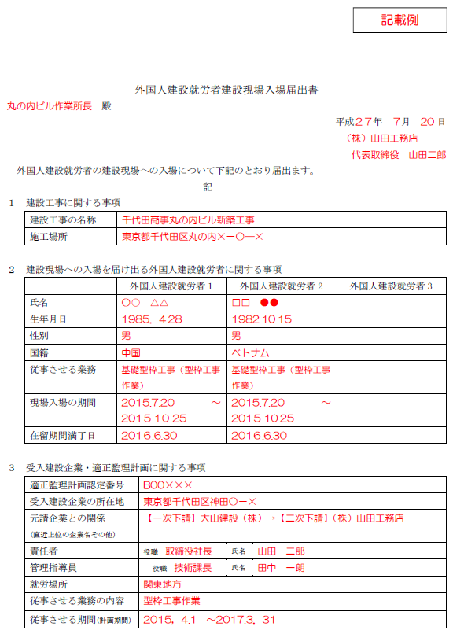
 |  |  |  |  |  |  | 元請 確認欄

外国人建設就労者現場入場届出書

 | 現場名 | （仮称）
 | 所長名 |  |  | 殿
 |  |  |  |  |  | 年 月 日

 |  |  |  | （受入建設企業の名称）
 |  |  |  | （責任者の職・氏名）

外国人建設就労者の建設現場について下記のとおり届出ます。
 |  |  |  |  | 記
１ 建設工事に関する事項
 | 建設工事の名称 |  | （仮称）
 | 施工場所

２ 建設現場への入場を届け出る外国人建設就労者に関する事項
※ ４名以上の入場を申請する場合、必要に応じて欄の追加や別紙とする等対応すること。
 |  |  | 外国人建設就労者 １ |  | 外国人建設就労者 ２ |  | 外国人建設就労者 ３
 | 氏名
 | 生年月日 |  | 年 月 日 |  | 年 月 日 |  | 年 月 日
 | 性別
 | 国籍
 | 従事させる業務
 | 現場入場の期間 |  | 年 月 日～ |  | 年 月 日～ |  | 年 月 日～
 |  |  | 年 月 日 |  | 年 月 日 |  | 年 月 日
 | 在留期間満了日 |  | 年 月 日 |  | 年 月 日 |  | 年 月 日

３ 受入建設企業・適正監理計画に関する事項
 | 適正監理計画認定番号
 | 受入建設企業の所在地
 | 元受企業との関係 （直近上位の企業名その他）

 | 責任者 |  |  | 役職 |  | 氏名
 | 管理指導員 |  |  | 役職 |  | 氏名
 | 就労場所
 | 従事させる業務の内容
 | 従事させる期間（計画期間） |  |  | 年 月 日 ～ 年 月 日

 | ○添付書類
 | 提出にあたっては下記に該当するものの写し各１部を添付すること
 | １ 適正監理計画認定証
 | ２ パスポート（国籍、氏名等と在留許可のある部分）
 | ３ 在留カード又は外国人登録証明書
 | ４ 受入建設企業と外国人建設就労者との間の雇用契約書及び雇用条件書（労働条件通知書）

6(添) 免許コピー台帳
様式 6(添付)
 | 元 請 確認欄
各 免 許 証 コ ピ ー 台 帳

 | 年 月 日

※ 免許・修了証のコピーをこの台帳に貼ってください。
※ 資格者・氏名・取得年月日(種類により有効期限）が確認できるよう裏表コピーすること。
※ 台帳が足りない場合はコピーして提出してください。

6(添) 高齢者就労
様式 6(添付)
 |  |  |  |  |  | 元請
 |  |  |  |  |  | 確認欄
高 齢 者 就 労 届

 |  |  |  |  | 年 月 日
工事名称 | （仮称）

所 長 名 |  |  | 殿

 |  |  |  | 会 社 名
 |  |  |  | 代 表 者 名

 |  |  |  | 電 話

貴社の工事を施工するにあたり、下記の者は高齢者（70才以上）ですが、当社の責任において就労させますので
お届けします。
なお、高所作業や重労働作業等危険有害業務の就労は避け適正な配置をします。 やむを得ず就労させる場合は、
職長の直接指揮のもと安全措置等を講じて就労させます。

記

氏 名 |  | 生 年 月 日 | 年齢 | 主 た る 作 業 内 容
 |  | 年 月 日 | 歳

6(添) 年少者就労
様式 6(添付)
 |  |  |  |  |  | 元請
 |  |  |  |  |  | 確認欄

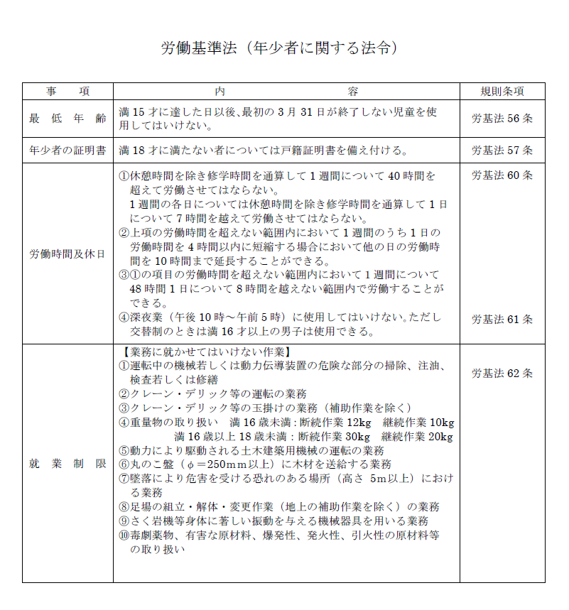
年 少 者 就 労 届

 |  |  |  |  | 年 月 日
工事名称 | （仮称）

所 長 名 |  |  | 殿

 |  |  |  | 会 社 名
 |  |  |  | 代表者名

 |  |  |  | 電 話

貴作業所の工事を施工するにあたり、下記のものは満18歳未満ですが、当社の責任に
おいて就労させますので報告いたします。
また危険有害業務には就労させません。

記

 | 就業者
 | 氏名

 | 生年月日 | 年 月 日 （ 歳）

上記の未成年者に関し、労働基準法・年少者労働基準規則就業規則を遵守させ、当該
作業所に就労させる事を承諾します。

 |  |  |  |  |  |  | 年 月 日

 | 親権者
 | 氏名 |  |  |  |  | 印

＊年齢証明書類の写しを同時に添付し提出すること。
（「住民票記載事項証明書」または本籍地を記載しない「住民票抄本」可）

